Q5
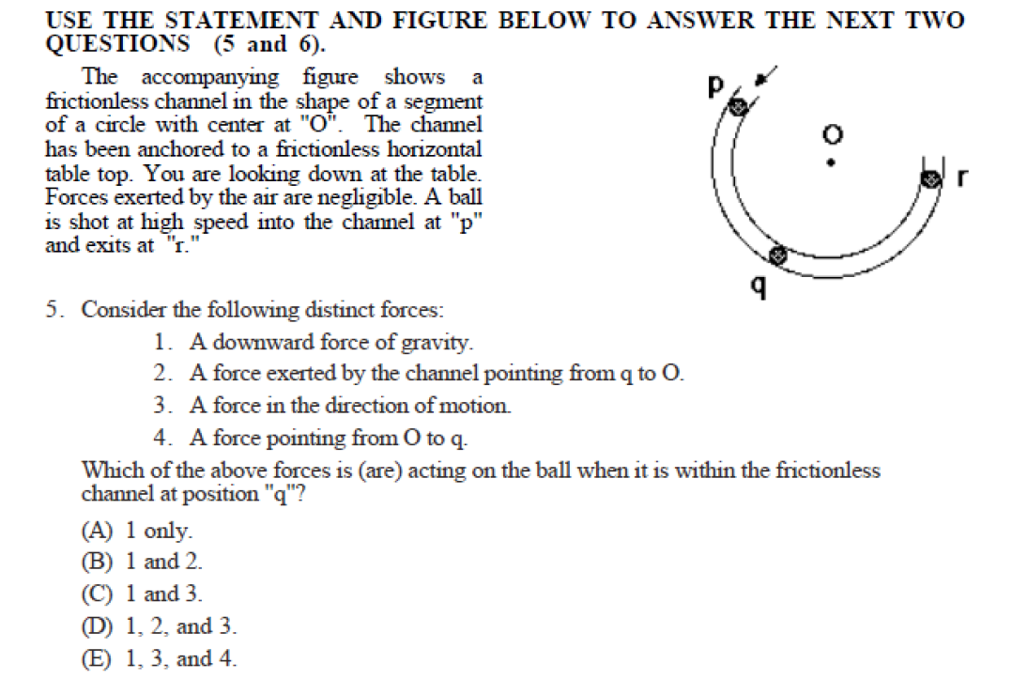
 | PRE Q5 2014 112 | PRE Q5 2015 112 | PRE Q5 2016 112 | PRE Q5 2017 112 | PRE Q5111 | PRE Q5 2014 111 | PRE Q5 2015 111 | PRE Q5 2016 111 | PRE Q5 2017 111 | PRE Q5112
C | 76 | 87 | 97 | 87 | 87 | 27 | 37 | 49 | 48 | 34
D | 53 | 56 | 70 | 58 | 81 | 50 | 77 | 78 | 39 | 43
 | 48 | 39 | 5 | 121 |  | 102 | 4 | 10 | 115 | 13
E | 41 | 55 | 62 | 61 | 76 | 22 | 33 | 49 | 31 | 35
A | 19 | 9 | 21 | 17 | 25 | 2 | 5 | 4 | 7 | 13
B | 17 | 33 | 36 | 45 | 52 | 52 | 59 | 85 | 62 | 54

 | POST Q5 2014 112 | POST Q5 2015 112 | POST Q5 2016 112 | POST Q5 2017 112 | POST Q5111 | POST Q5 2014 111 | POST Q5 2015 111 | POST Q5 2016 111 | POST Q5 2017 111 | POST Q5112
D | 73 | 77 | 70 | 71 | 115 | 54 | 51 | 68 | 54 | 57
 | 56 | 35 | 23 | 116 | 38 | 104 | 26 | 21 | 112 | 22
E | 50 | 26 | 30 | 28 | 35 | 10 | 22 | 38 | 18 | 26
B | 35 | 98 | 121 | 125 | 85 | 72 | 82 | 98 | 79 | 58
C | 34 | 34 | 39 | 32 | 42 | 11 | 23 | 31 | 25 | 22
A | 6 | 9 | 8 | 17 | 6 | 4 | 11 | 19 | 14 | 7

FEMALE
 | PRE Q5 2014 112 | PRE Q5 2015 112 | PRE Q5 2016 112 | PRE Q5 2017 112 | PRE Q5111 | PRE Q5 2014 111 | PRE Q5 2015 111 | PRE Q5 2016 111 | PRE Q5 2017 111 | PRE Q5112
C | 41 | 52 | 66 | 57 | 55 | 11 | 17 | 21 | 16 | 9
D | 27 | 26 | 40 | 34 | 46 | 20 | 26 | 30 | 13 | 11
E | 22 | 29 | 34 | 40 | 46 | 10 | 15 | 21 | 10 | 11
A | 11 | 3 | 14 | 8 | 13
B | 10 | 18 | 14 | 23 | 28 | 10 | 23 | 20 | 15 | 12

MALE
 | PRE Q5 2014 112 | PRE Q5 2015 112 | PRE Q5 2016 112 | PRE Q5 2017 112 | PRE Q5111 | PRE Q5 2014 111 | PRE Q5 2015 111 | PRE Q5 2016 111 | PRE Q5 2017 111 | PRE Q5112
C | 28 | 27 | 25 | 21 | 24 | 11 | 15 | 20 | 28 | 20
D | 20 | 26 | 23 | 20 | 23 | 19 | 41 | 39 | 23 | 25
E | 15 | 22 | 19 | 19 | 25 | 10 | 16 | 20 | 18 | 21
B | 7 | 13 | 19 | 18 | 21 | 30 | 32 | 46 | 44 | 38
A | 6 | 3 | 5 | 9 | 6 | 1 |  | 3 | 6 | 9

